описание
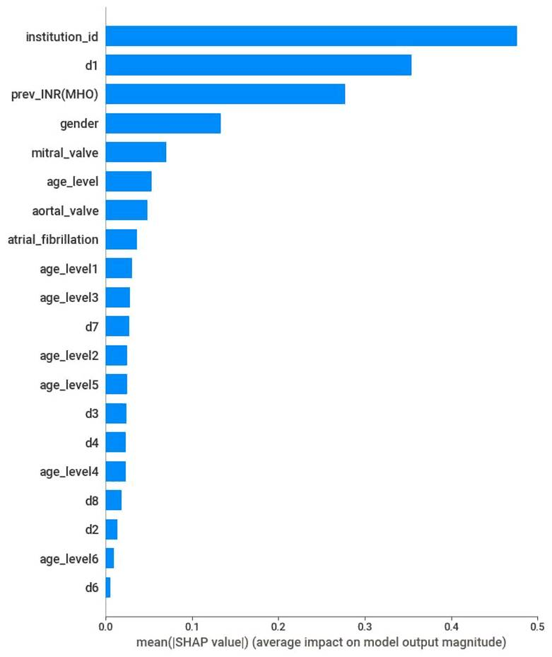
d1 | Протезирование клапанов
d2 | (I48)Фибрилляция и трепетание предсердий, мерцательная аритмия
d3 | (I20-25)Ишемическая болезнь сердца(ИБС), инфаркт миокарда, Хроническая ишемическая болезнь сердца, Постинфарктный крдиосклероз(ПИКС),Врождённый порок сердца(ВПС)
d4 | (I05-09)Ревматическая болезнь сердца
d5 | (I35)Неревматические поражения аортального клапана
d6 | (I__)Другие не сердечные заболевания, гипертония(ГБ), тромбофлебит
d7 | аортальный, митральный порок сердца, поражение клапанов, недостаточность, межсердные перегородки
d8 | Стентирование сосудов, биопластика(БАП), Шунтирование(АКШ,МКШ)

age_level | 0-10-30-50-60-70-80-90+
age_level1 | 0-50-65-75-80+
age_level2 | 0-35-50-65-80+
age_level3 | 0-50-65-75-90+
age_level4 | 0-50-65-80
age_level5 | 0-50-65+
age_level6 | 0-65+

